Chi tiết địa chất
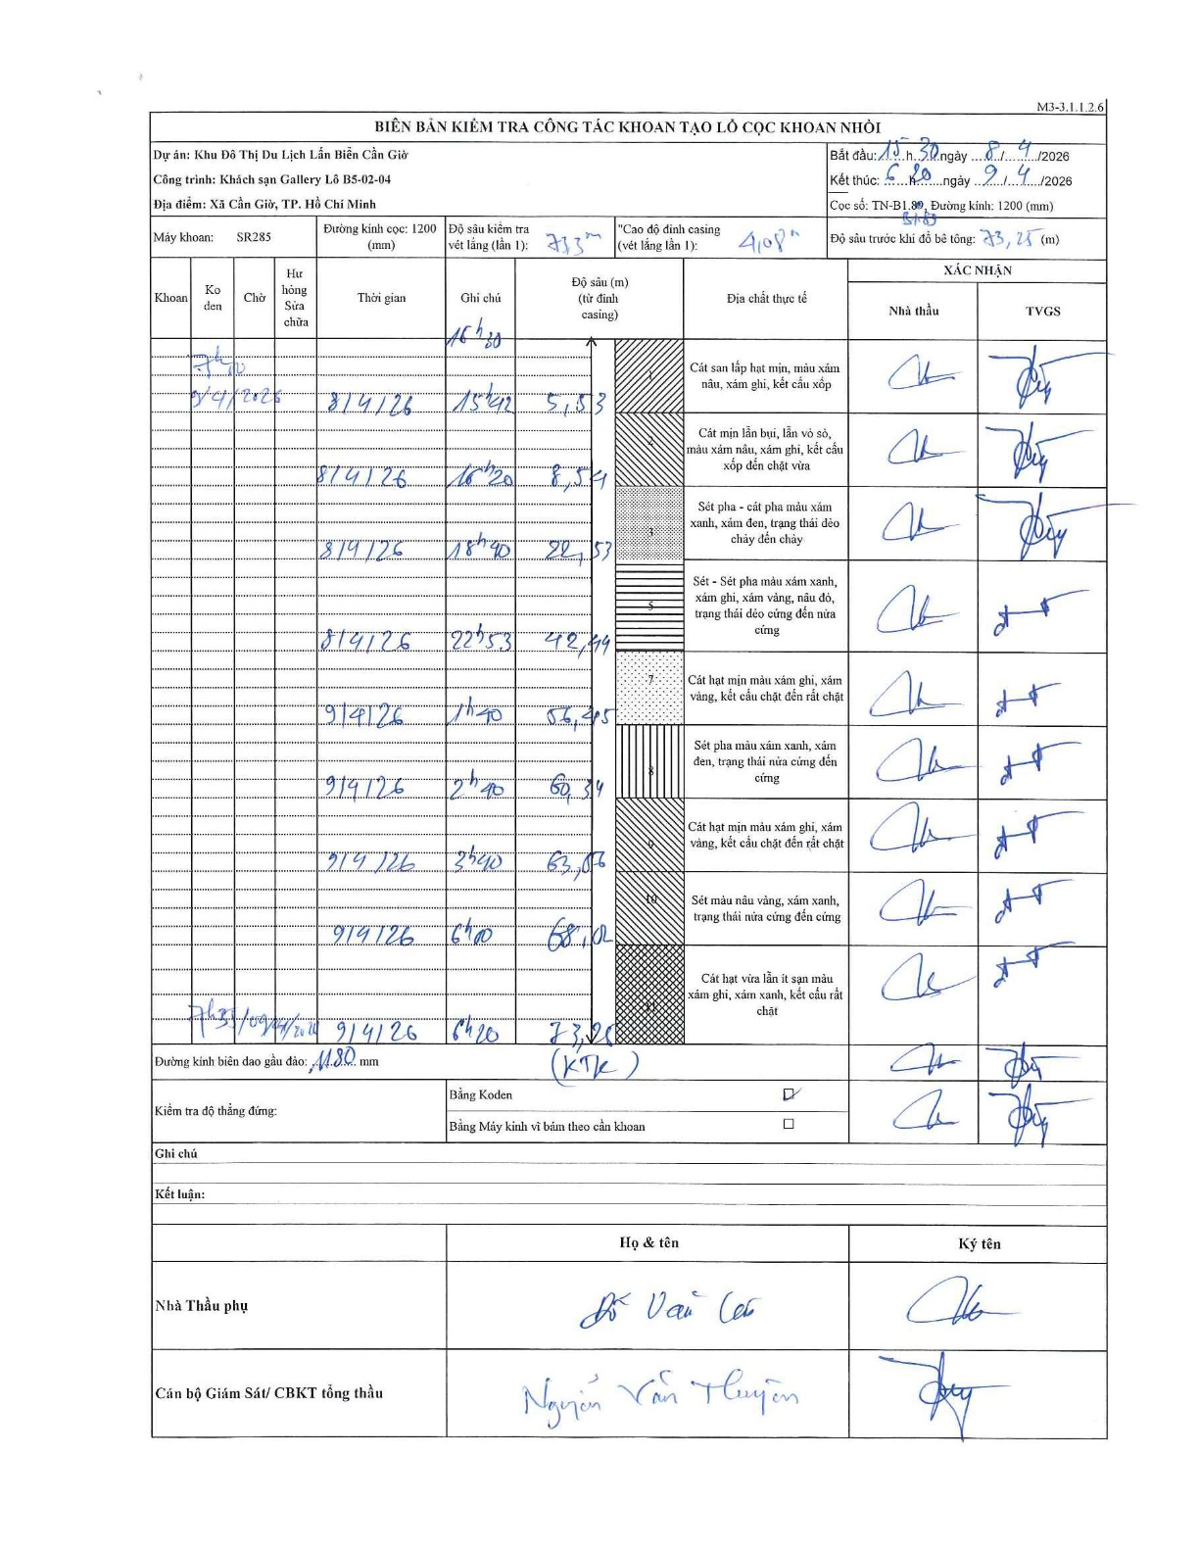
Dự án | Cần Giờ
Hạng mục | Khách sạn Gallery
Tên bộ phận | Khách sạn Gallery Lô B5-02-04
Số hiệu cọc | B1-89
Tên Máy khoan | SGCT-KCN0001
Đường kính | D1200
Bắt đầu thi công | 15:30 08/04/2026
Kết thúc thi công | 06:20 09/04/2026

Địa chất TT | Đường kính | Mô tả lớp thiết kế | Từ (h) | Đến (h) | Cao độ từ | Cao độ đến | T.Gian (h) | Dài (m) | V (m/h) | Ghi chú
1 | D1200 | Cát san lấp hạt mịn, màu xám nâu, xám ghi, kết cấu xốp | 15:30 08/04/2026 | 15:42 08/04/2026 | 0 | -5.53 | 0.2 | 5.53 | 27.65
2 | D1200 | Cát mịn lẫn bụi, lẫn vỏ sò, màu xám nâu, xám ghi, kết cấu xốp đến chặt vừa | 15:42 08/04/2026 | 16:20 08/04/2026 | -5.53 | -8.54 | 0.63 | 3.01 | 4.75
3 | D1200 | Sét pha - cát pha màu xám xanh, xám đen, trạng thái dẻo chảy đến chảy | 16:20 08/04/2026 | 18:40 08/04/2026 | -8.54 | -22.53 | 2.33 | 13.99 | 6
4 | D1200 | Sét - Sét pha màu xám xanh, xám ghi, xám vàng, nâu đỏ, trạng thái dẻo cứng đến nửa cứng | 18:40 08/04/2026 | 22:53 08/04/2026 | -22.53 | -42.44 | 4.22 | 19.91 | 4.72
5 | D1200 | Cát hạt mịn màu xám ghi, xám vàng, kết cấu chặt đến rất chặt | 22:53 08/04/2026 | 01:20 09/04/2026 | -42.44 | -56.45 | 2.45 | 14.01 | 5.72
6 | D1200 | Sét pha màu xám xanh, xám đen, trạng thái nửa cứng đến cứng | 01:20 09/04/2026 | 02:40 09/04/2026 | -56.45 | -60.34 | 1.33 | 3.89 | 2.92
7 | D1200 | Cát hạt mịn màu xám ghi, xám vàng, kết cấu chặt đến rất chặt | 02:40 09/04/2026 | 03:40 09/04/2026 | -60.34 | -63.56 | 1 | 3.22 | 3.22
8 | D1200 | Sét màu nâu vàng, xám xanh, trạng thái nửa cứng đến cứng | 03:40 09/04/2026 | 04:40 09/04/2026 | -63.56 | -68.02 | 1 | 4.46 | 4.46
9 | D1200 | Cát hạt vừa lẫn ít sạn màu xám ghi, xám xanh, kết cấu rất chặt | 04:40 09/04/2026 | 06:20 09/04/2026 | -68.02 | -73.25 | 1.67 | 5.23 | 3.14

ẢNH BIÊN BẢN GỐC

